Sheet1
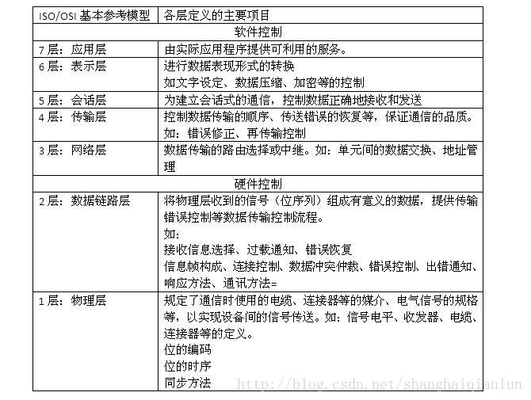
1. can 总线 和以太网网络

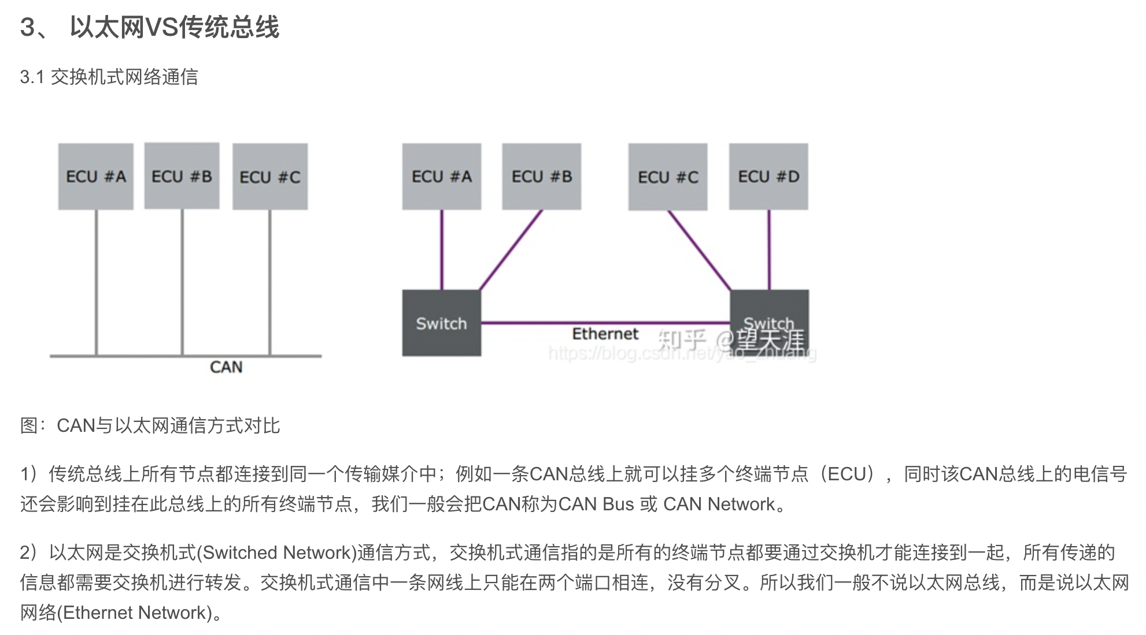

比较好的文章： http://news.eeworld.com.cn/qrs/article_2018012444047.html

2.CAN总线的仲裁机制简述
https://blog.csdn.net/tq384998430/article/details/79126597
低优先级报文在下一个总线空闲自动重发

CAN控制器通过组成总线的2根线（CAN-H和CAN-L）的电位差来确定总线的电平，在任一时刻，总线上有2种电平：显性电平和隐性电平。
“显性”具有“优先”的意味，只要有一个单元输出显性电平，总线上即为显性电平，并且，“隐性”具有“包容”的意味，只有所有的单元都输出隐性电平，总线上才为隐性电平。（显性电平比隐性电平更强）。
总线上执行逻辑上的线“与”时，显性电平的逻辑值为“0”，隐性电平为“1”。

